Титул
 | Департамент молоді та спорту
 | виконавчого органу Київської міської ради (КМДА)
 | Федерація легкої атлетики м.Києва

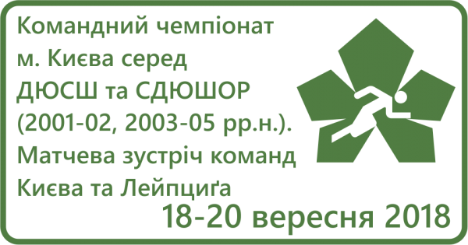

Командний чемпіонат м. Києва з легкої атлетики серед ДЮСШ та СДЮШОР (2001-02, 2003-05 р.р.н.) Матчева зустріч команд Києва та Лейпцига

 |  | м.Київ
 |  | м. Київ, НТБ СДЮШОР №6
 |  | 18-20 вересня 2018 року

